李海涛
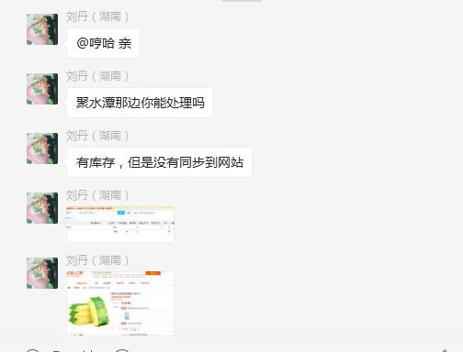
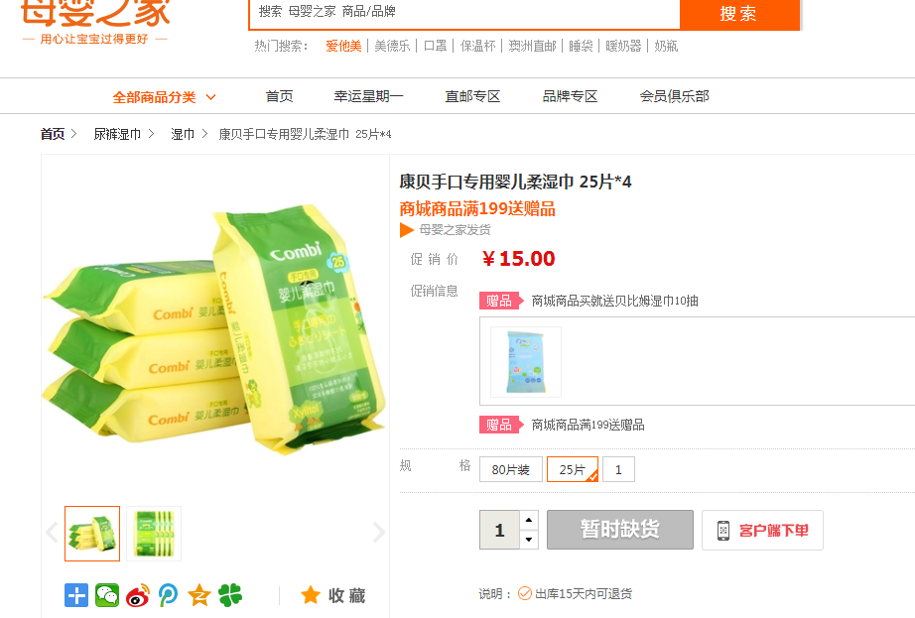
时间 | 问题 | 提出人 | 责任人/分配人 | 问题分类 | 解决状态 | 备注
2018-04-01 | 1、需求评估（物流配送时间调整、Ios app部分商品无法下单、app启动页14周年修改、App银联支付控件升级） | 朱伟 | 李海涛 | 新需求 | 已处理

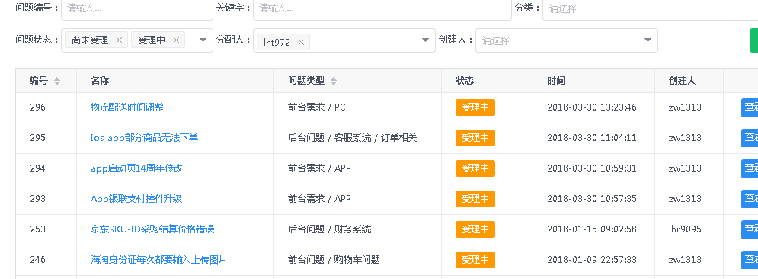

2018-04-02 | 1、商品 59481 ，库存同步问题 | 刘丹 | 李海涛 | BUG | 已处理 | 库存变更由聚水潭主动同步到我房 OMS 库 T_Inventory 表中

